Análisis
Análisis: interacción VDD × Temperatura

1. Sensibilidad individual (bloques aislados)
Los 6 bloques por separado se comportan de forma predecible: la potencia real en la esquina VDD=1.98V + TEMP=85C se desvia solo 1.7%-3.8% de lo que se esperaria sumando el efecto de VDD y el efecto de temperatura por separado (extrapolacion lineal). Esto es consistente con teoria basica de CMOS: en un circuito pequeno, la potencia dinamica domina y escala de forma aproximadamente independiente en cada variable dentro de este rango.

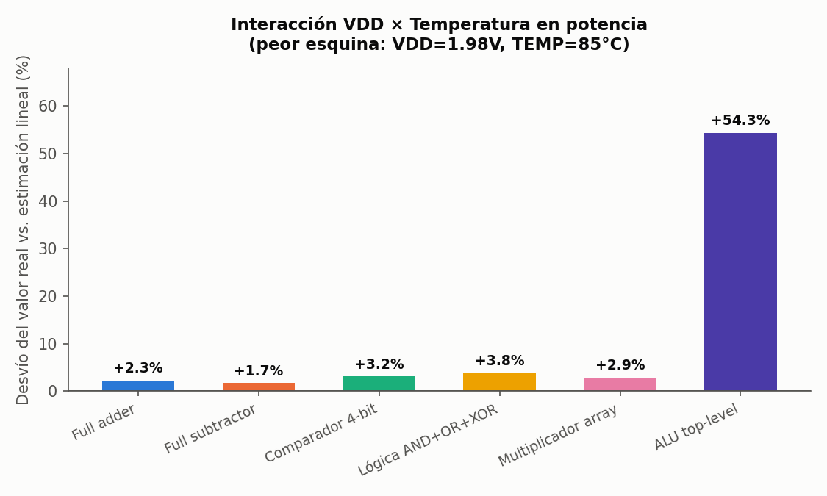

2. La ALU top-level rompe el patrón
En la ALU completa, la misma esquina (VDD=1.98V, TEMP=85C) da una potencia real de 67.76 uW frente a un esperado lineal de 43.9 uW -- un desvio de +54.3%, muy por encima de cualquier bloque individual. Los delays medidos en ese mismo punto son completamente normales (mismo orden de magnitud que en los puntos vecinos del grid), lo que descarta un error de medicion: es un efecto real que solo se manifiesta en el circuito completo.

3. Interpretación física
La explicacion mas probable es corriente de fuga subumbral (subthreshold leakage): esta corriente crece exponencialmente con la temperatura, y ese crecimiento se acentua a VDD mas alto (mayor campo electrico en el canal). En un bloque pequeno (full adder, logic ops) la fuga absoluta es minuscula frente a la potencia dinamica de conmutacion, asi que el efecto se pierde en el ruido de pocos %. En la ALU completa, con aproximadamente 10x mas transistores presentes (todos los bloques existen en paralelo en el circuito, aunque solo uno maneje la salida en cada operacion), la fuga total se multiplica y ese exceso exponencial se vuelve dominante en la esquina mas caliente y con mayor VDD.

4. Heatmaps: ALU (delay y potencia)
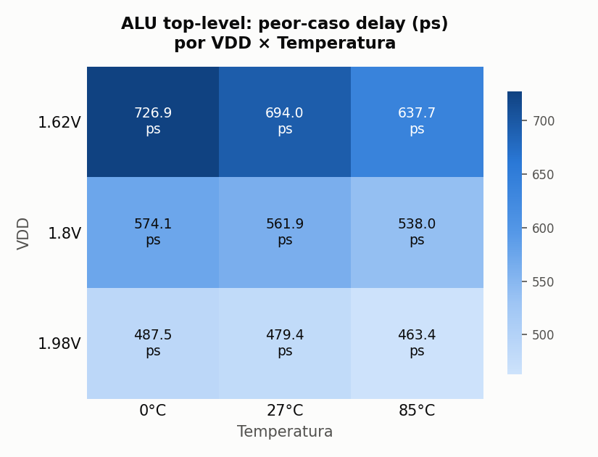
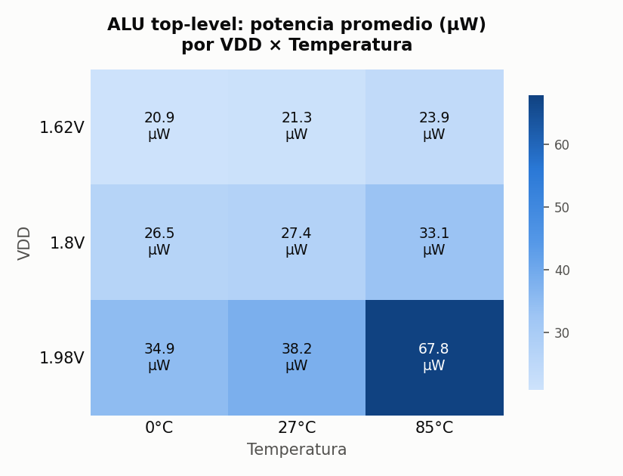

5. Heatmaps: Multiplicador (delay y potencia)
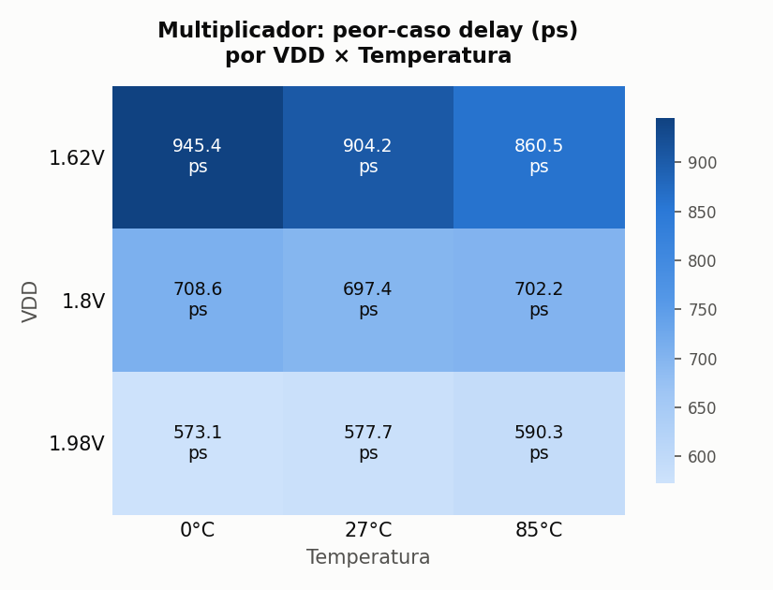
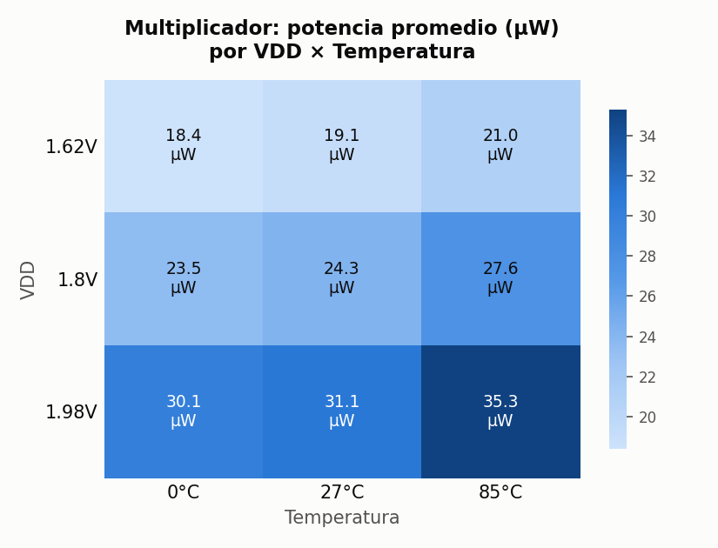

6. Conclusiones para el diseño
- El multiplicador sigue siendo el bloque con peor delay absoluto en cualquier esquina del grid (904 ps en VDD=1.62V, el peor caso de delay del proyecto). - Para potencia, la esquina critica del PROYECTO COMPLETO no es la misma que la de delay: el peor caso de potencia ocurre en VDD alto + temperatura alta (67.76 uW en la ALU), mientras que el peor caso de delay ocurre en VDD bajo + temperatura alta (los efectos van en direcciones opuestas respecto a VDD). - Un presupuesto de potencia para este diseño que solo considere el margen de +10% de VDD de forma aislada subestimaria el consumo real en el peor caso combinado por mas de 50% -- este es el valor concreto de haber hecho el grid completo en vez del barrido simple.

